헤더규칙
메시지 헤더 설계

메시지 Endian |  |  |  |  |  |  | 구분 | 의미
Little-Endian |  |  |  |  |  |  | 송신 장치 | 데이터 형 | unsigned char
 |  |  |  |  |  | * 메시지 예시 |  | 데이터 값 | 송수신 장치 고유 코드
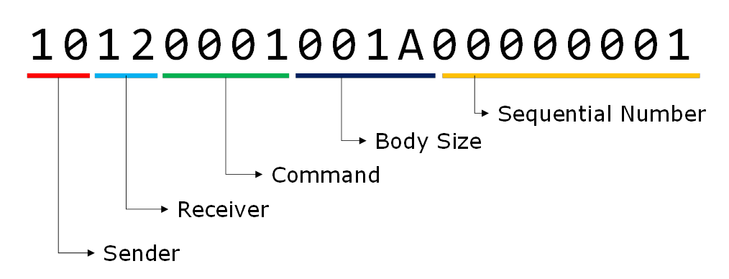
메시지 |  |  |  |  |  |  |  | 세부사항 | -
메시지 헤더 |  |  |  |  | 메시지 내용 |  | 수신장치 | 데이터 형 | unsigned char
송신장치 | 수신장치 | 메시지ID | 메시지 크기 | 송신 카운터 |  |  |  | 데이터 값 | 송수신 장치 고유 코드
1 byte | 1 byte | 2 bytes | 2 bytes | 4 bytes | 가변 |  |  | 세부사항 | -
 |  |  |  |  |  |  | 메시지 ID | 데이터 형 | unsigned short
송수신 장치명 |  |  |  |  |  |  |  | 데이터 값
T.B.D |  |  |  |  |  |  |  | 세부사항 | 장치 별 Message ID 별도 지정
 |  |  |  |  |  |  | 메시지 크기 | 데이터 형 | unsigned short
 |  |  |  |  |  |  |  | 데이터 값 | 0 ~ 65,355 bytes
 |  |  |  |  |  |  |  | 세부사항 | byte 단위의 메시지 내용의 길이를 나타냄
 |  |  |  |  |  |  | 송신 카운터 | 데이터 형 | unsigned int
 |  |  |  |  |  |  |  | 데이터 값 | 0 ~ 4,294,967,295
 |  |  |  |  |  |  |  | 세부사항 | 메시지 카운터. 메시지 1회 송신 시 1씩 증가하며 최대값 도달시 0부터 다시 계산함

